一季度
长沙市芙蓉区应急管理局2024年1月烟花危化工贸安全生产检查结果公示 |  |  |  |  |  |  | 2024年2月工贸危化安全生产检查无内容更新说明 | 长沙市芙蓉区应急管理局2024年3月烟花危化工贸安全生产检查结果公示

序号 | 计划检查单位 | 执法检查时间 | 执法检查人员 |  | 检查结果 | 处理措施 | 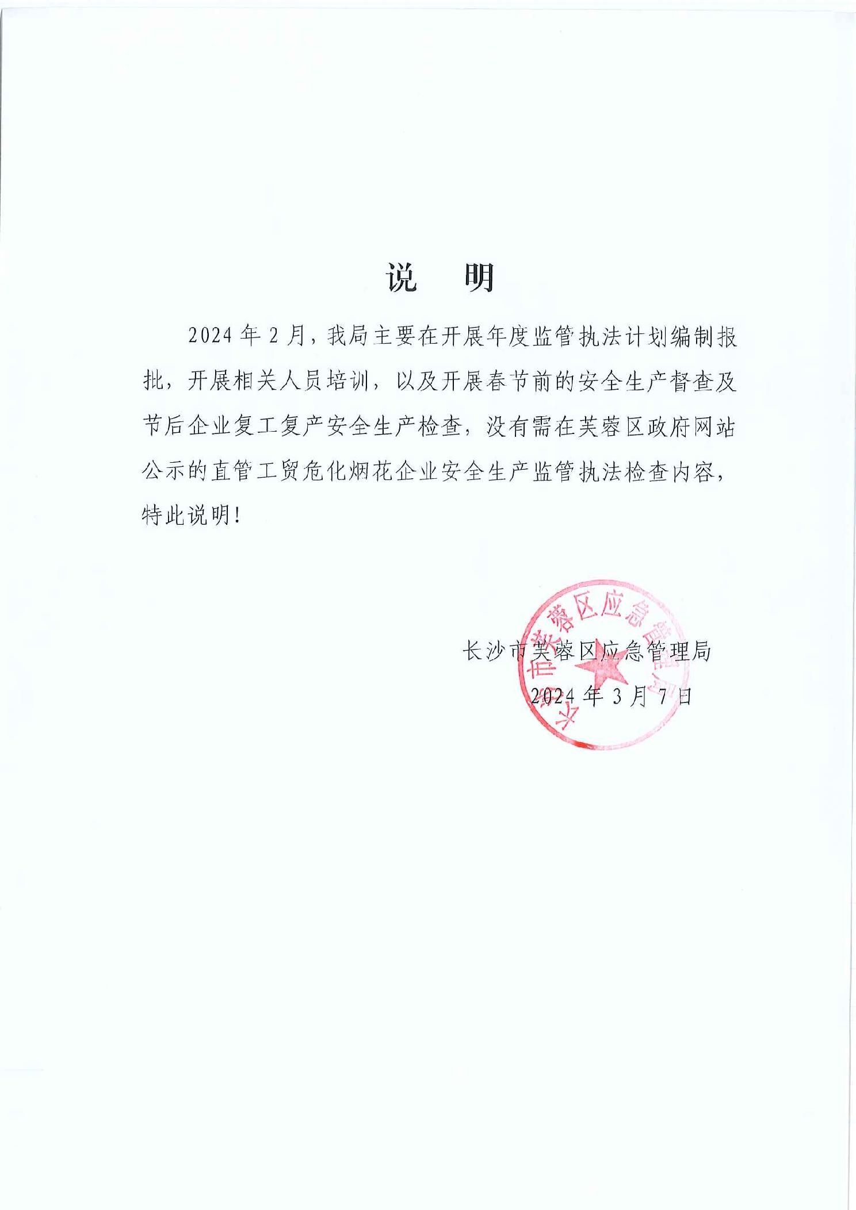
 |  |  | 主办 | 协办 |  |  |  | 序号 | 计划检查单位 | 执法检查时间 | 执法检查人员 |  | 检查结果 | 处理措施
1 | 长沙天虹进出口贸易有限公司 | 2024.1.9 | 张冬梅 | 张明伟 | 现场检查未发现问题 |  |  |  |  |  | 主办 | 协办
2 | 长沙翔勇进出口贸易有限公司 | 2024.1.10 | 张冬梅 | 张明伟 | 现场检查未发现问题 |  |  | 1 | 湖南佳豪电器设备有限公司 | 3/11/24 | 罗马利 | 张冬梅 | 现场检查未发现问题
3 | 长沙海誉烟花有限公司 | 2024.1.10 | 张冬梅 | 张明伟 | 现场检查未发现问题 |  |  | 2 | 长沙君兰德布艺有限公司 | 3/11/24 | 罗马利 | 彭展远 | 现场检查未发现问题
4 | 长沙天锦烟花贸易有限公司 | 2024.1.11 | 张冬梅 | 彭展远 | 现场检查未发现问题 |  |  | 3 | 湖南蓉园集团公司加油站 | 3/12/24 | 彭展远 | 张明伟 | 现场检查未发现问题
 |  |  |  |  |  |  |  | 4 | 中国石化销售股份有限公司湖南长沙曙光路加油站 | 3/12/24 | 彭展远 | 张明伟 | 现场检查未发现问题
 |  |  |  |  |  |  |  | 5 | 中国石化销售股份有限公司湖南长沙南湖加油站 | 3/12/24 | 彭展远 | 贺锋梅 | 现场检查未发现问题
 |  |  |  |  |  |  |  | 6 | 湖南和顺石油股份有限公司长沙五里牌加油站 | 3/12/24 | 彭展远 | 贺锋梅 | 现场检查未发现问题
 |  |  |  |  |  |  |  | 7 | 长沙市潇湘玻璃实业有限公司 | 3/13/24 | 罗马利 | 张冬梅 | 1、未制定2024年安全生产经费投入计划； | （湘长芙）应急责改〔2024〕5 号
 |  |  |  |  |  |  |  |  |  |  |  |  | 2、年度教育培训计划未明确计划开展培训的时间。
 |  |  |  |  |  |  |  | 8 | 湖南省长远加油站 | 3/14/24 | 彭展远 | 罗马利 | 现场检查未发现问题
 |  |  |  |  |  |  |  | 9 | 中国石化销售股份有限公司湖南长沙高桥加油站 | 3/14/24 | 彭展远 | 罗马利 | 现场检查未发现问题
 |  |  |  |  |  |  |  | 10 | 湖南蓉园集团公司加油站 | 3/15/24 | 张明伟 | 贺锋梅 | 现场检查未发现问题
 |  |  |  |  |  |  |  | 11 | 湖南稀土新能源材料有限责任公司 | 3/15/24 | 罗马利 | 张明伟 | 现场检查未发现问题
 |  |  |  |  |  |  |  | 12 | 中国石化销售股份有限公司湖南长沙荷晏路加油站 | 3/18/24 | 彭展远 | 贺锋梅 张明伟 | 现场检查未发现问题
 |  |  |  |  |  |  |  | 13 | 中国石化销售股份有限公司湖南长沙马王堆加油站 | 3/18/24 | 彭展远 | 贺锋梅 张明伟 | 现场检查未发现问题
 |  |  |  |  |  |  |  | 14 | 长沙和捷实业有限公司 | 3/19/24 | 罗马利 | 张明伟 | 现场检查未发现问题
 |  |  |  |  |  |  |  | 15 | 中国石油天然气股份有限公司长沙市人民东路加油站 | 3/21/24 | 彭展远 | 贺锋梅 | 现场检查未发现问题
 |  |  |  |  |  |  |  | 16 | 中国石油天然气股份有限公司湖南销售分公司长沙市古曲路加油站 | 3/21/24 | 彭展远 | 贺锋梅 | 现场检查未发现问题
 |  |  |  |  |  |  |  | 17 | 长沙市烨妮服饰有限公司 | 3/22/24 | 罗马利 | 张明伟 | 现场检查未发现问题
 |  |  |  |  |  |  |  | 18 | 长沙鼎好石化有限公司东盛加油站 | 3/22/24 | 彭展远 | 张明伟 | 现场检查未发现问题
 |  |  |  |  |  |  |  | 19 | 湖南兴诚石油有限公司长沙广天加油站 | 3/22/24 | 彭展远 | 张明伟 | 现场检查未发现问题
 |  |  |  |  |  |  |  | 20 | 中国石化销售股份有限公司湖南长沙东华加油站 | 3/22/24 | 彭展远 | 张明伟 | 1、生产安全事故应急预案2023年1月制定，未根据《生产经营单位生产安 全事故应急预案编制导则》（2020版）编制。 | （湘长芙）应急责改〔2024〕6 号
 |  |  |  |  |  |  |  | 21 | 中国石油天然气股份有限公司湖南销售分公司长沙市农科院加油站 | 3/25/24 | 彭展远 | 张明伟 | 现场检查未发现问题
 |  |  |  |  |  |  |  | 22 | 湖南和兴能源石油有限公司长沙长安加油站 | 3/25/24 | 彭展远 | 张明伟 | 现场检查未发现问题
 |  |  |  |  |  |  |  | 23 | 湖南康通电子股份有限公司 | 3/26/24 | 罗马利 | 张明伟 | 1、未建立劳动防护用品领用台账； | （湘长芙）应急责改〔2024〕7号
 |  |  |  |  |  |  |  |  |  |  |  |  | 2、仓库中存放有有毒物品（洗板水）人员未按要求佩戴口罩、通风措施不完善，未安装排风机。
 |  |  |  |  |  |  |  | 24 | 长沙市永昕贸易有限公司金诚加油站 | 3/27/24 | 彭展远 | 张明伟 | 现场检查未发现问题
 |  |  |  |  |  |  |  | 25 | 长沙市家旺玻璃有限公司 | 3/27/24 | 罗马利 | 张明伟 | 现场检查未发现问题
 |  |  |  |  |  |  |  | 26 | 湖南本安亚大新材料有限公司 | 3/27/24 | 罗马利 | 张明伟 | 1、防爆控制柜套管破损脱落，孔洞未封堵； | （湘长芙）应急责改〔2024〕8号
 |  |  |  |  |  |  |  |  |  |  |  |  | 2、甲类车间内设置有休息室。
 |  |  |  |  |  |  |  | 27 | 长沙市芙蓉区三星重型冶金设备配件厂 | 3/28/24 | 罗马利 | 张明伟 | 1、铣床操作岗位周围铝屑堆积未及时转运，操作岗位周围有积水； | （湘长芙）应急责改〔2024〕9号
 |  |  |  |  |  |  |  |  |  |  |  |  | 2、未制定2024年应急演练计划；
 |  |  |  |  |  |  |  |  |  |  |  |  | 3、液化气罐存放场处未设置在防止阳光直晒区域。
 |  |  |  |  |  |  |  | 28 | 英氏控股集团股份有限公司 | 3/28/24 | 罗马利 | 张明伟 | 现场检查未发现问题

